상품제안서
여행용파우치(2타입) | 상품코드: S27799

 |  |  |  |  |  |  | 02-713-8555 | www.synergygift.co.kr
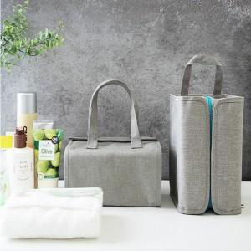

【상세/제작정보】

【인쇄/포장옵션】 | 실크 / 부직포조리개포장

【공급단가】 | 수량 | 50~ | 100~ | 500~ | 1,000~ | 3,000~
*VAT별도 | A형 자석형 | 16,900원 | 16,510원 | 15,990원 | 15,210원 | 14,690원
 | B형 벨크로형 | 16,900원 | 16,510원 | 15,990원 | 15,210원 | 14,690원

【상품 URL】 | https://www.synergygift.co.kr:443/src/goods_detail.php?gdno=27799

